工作表1
这次测试的是MAWGT003的2.0.1.4版本
新增功能：对箱子称重，比对总重和单板首件称重之和，是否误差小于单板误差的50%
测试数据
称重站别为PF

满箱有8个USN
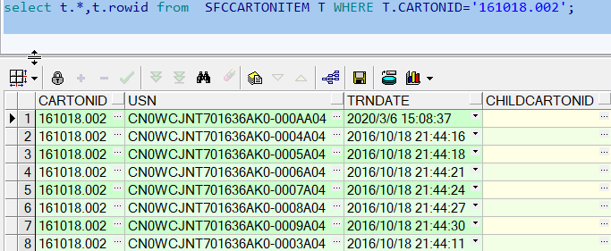

Case 1 测试workmode 2
ini 设定
TOLERANCETYPE = 2 (2. By Rate) |  | 设定误差类型
STDWEIGHTBY = 3 (3. by First Pcs Weight get standard weight, and Compare by TotalWeight) |  |  |  | 设定标准重量
TOLERANCE = 50 (50%) | 设定允许的误差范围
CheckTotalWeight = 1 (1. Check weight by total weight for carton weight, only for Work Mode 2 and Work Mode3)
SAVEWEIGHTBYCARTON = 1 (1. Enable Save Weight by Carton) |  |  | 保存整箱重量到SFCCARTONWEIGHT
DISABLESAVEUSNWEIGHT = 1 (1. Disable Save USN Weight) 不保存USN 的重量

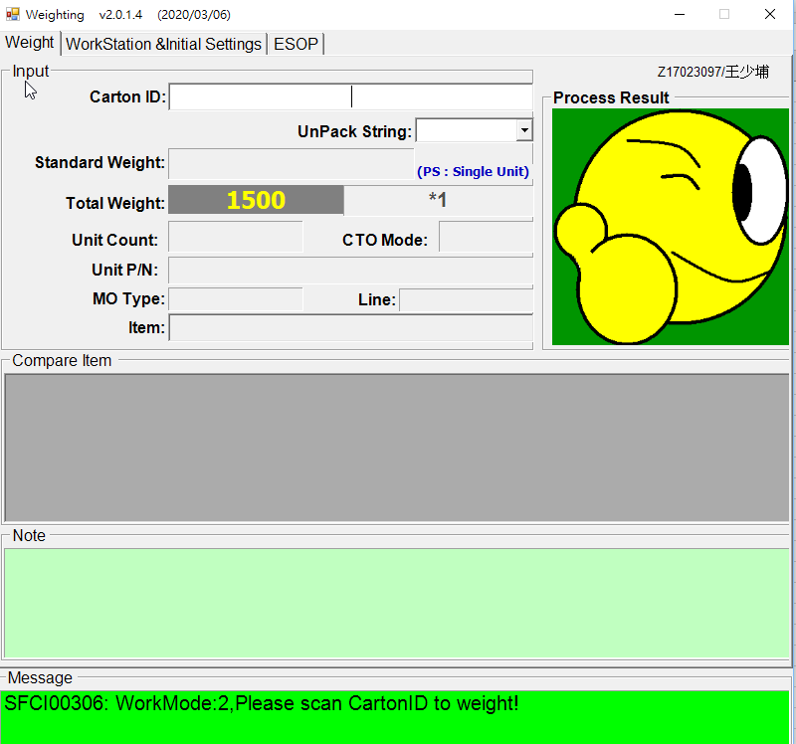

如果不维护首件称重
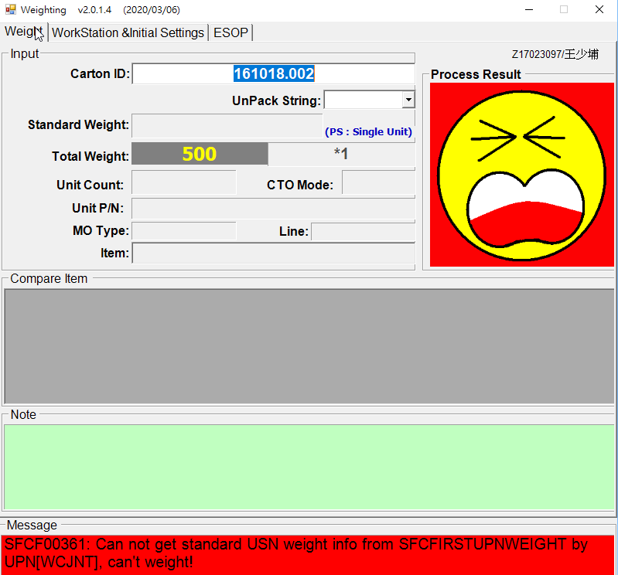

维护标准重量

如果不维护空箱重量


维护数据

所以，如果一箱有8个USN ， 箱子总重允许的范围是 (100+50x8)±25, 范围是475到525
输入重量474，界面会提示箱子重量的范围。提示当前重量小于系统允许的最小重量。
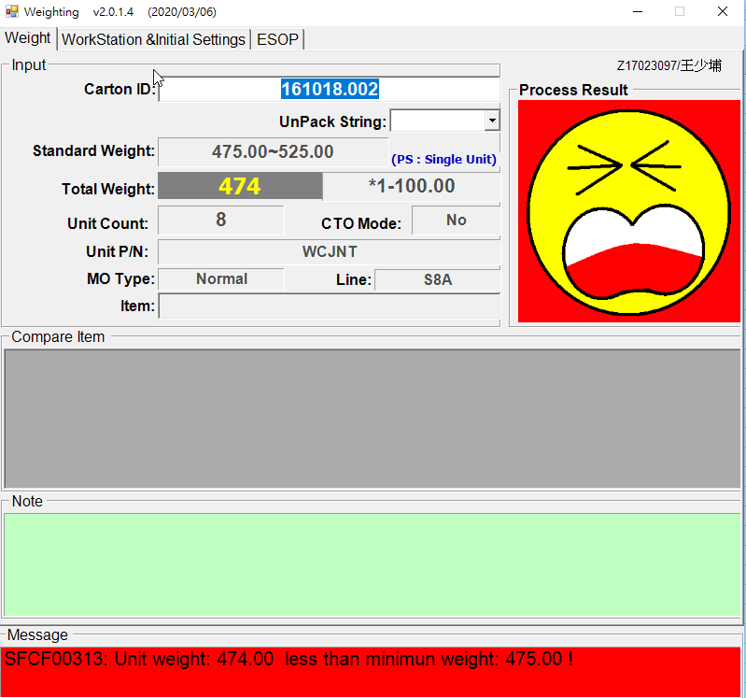

输入重量526，提示当前重量大于系统允许的最大重量。

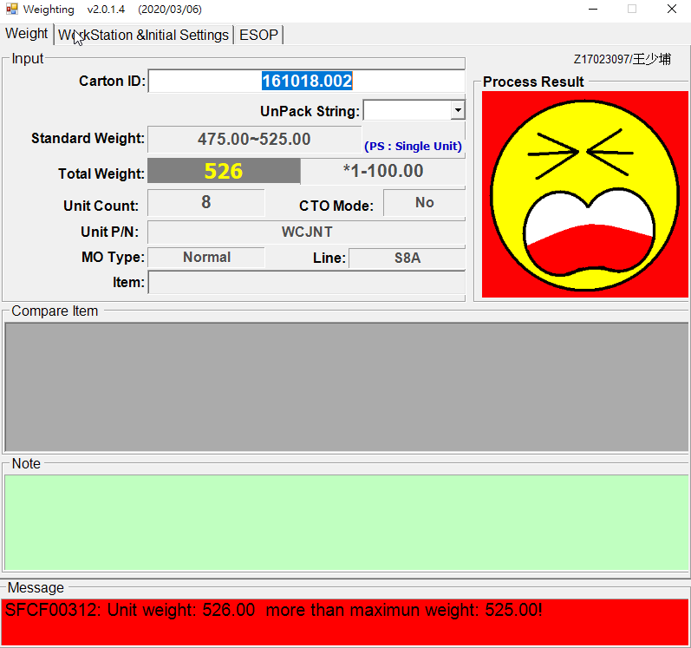

输入重量502 ，称重完成。
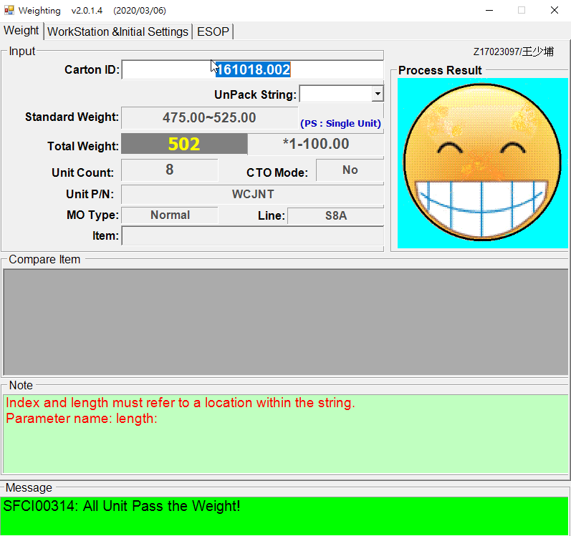

查看USN 流程

查看称重信息，由于已经排除空箱重量。 所以数据为502-100 ，402

Case 2 测试workmode 3
其余INI 同上
WORKMODE 设定为3，3: Scan USN, and get all usn in same carton, weight by Carton
修改USN 站别为PF

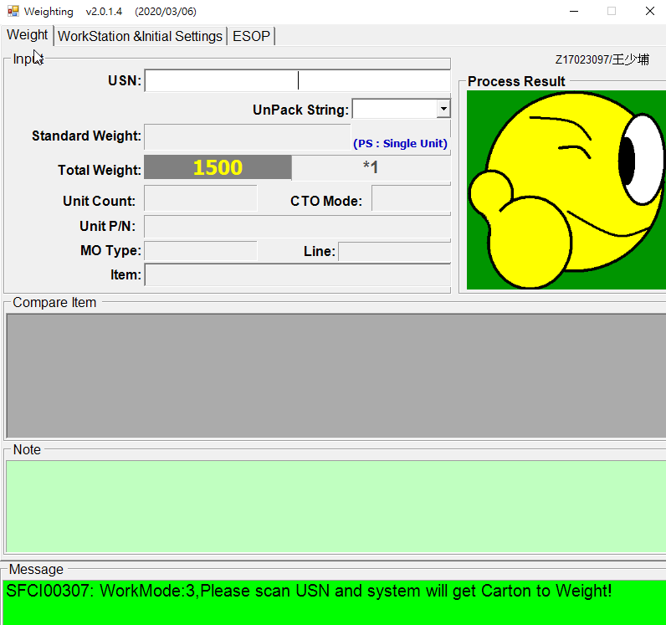

刷入USN,输入重量526
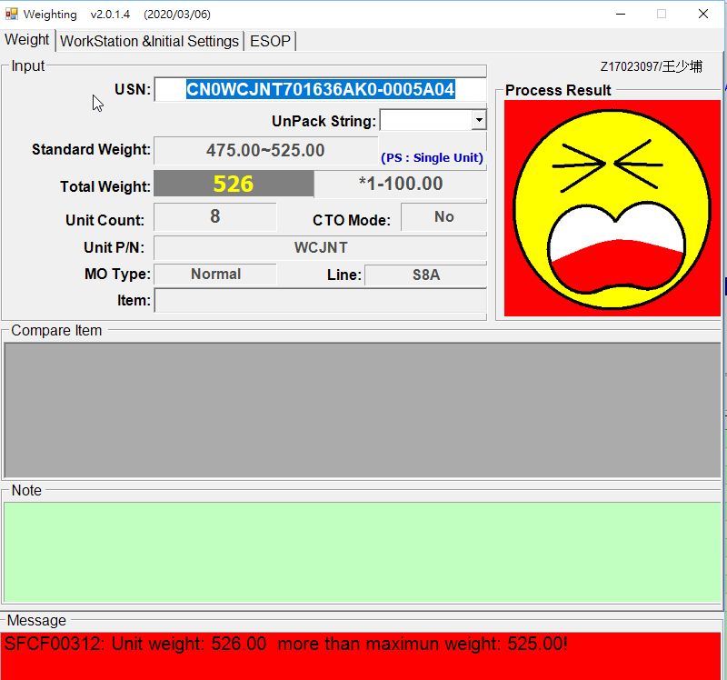

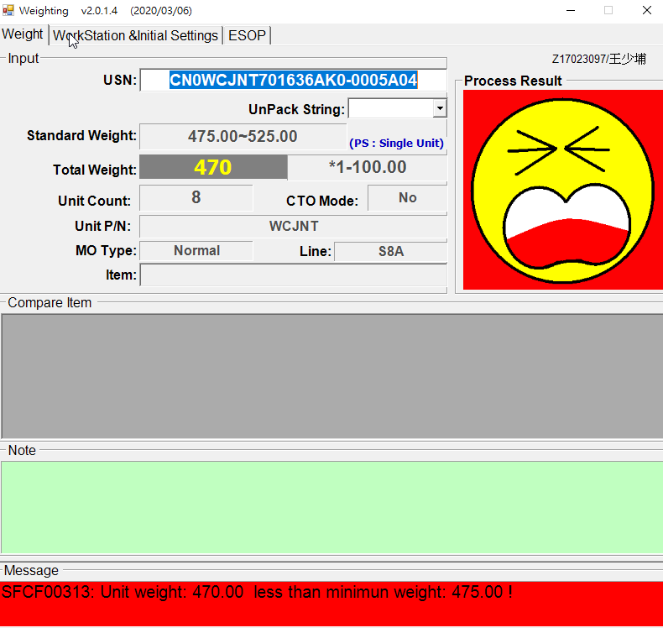

输入重量503
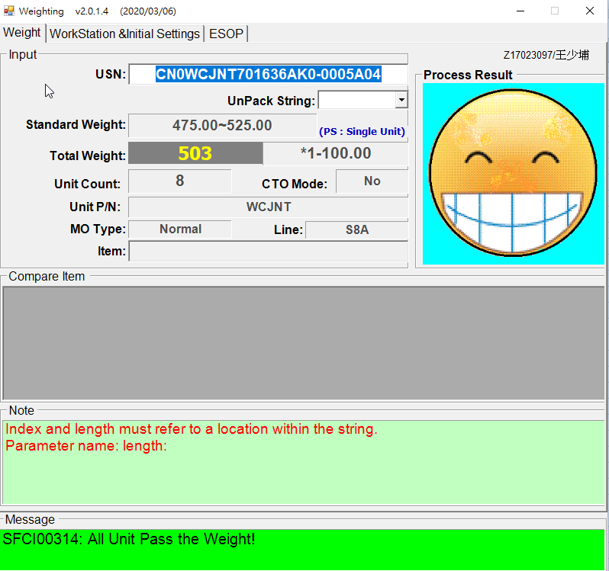

查看数据，同一箱子的USN 都已经过站

修改数据，删掉其中一个USN

重新称重，标准重量已经改变
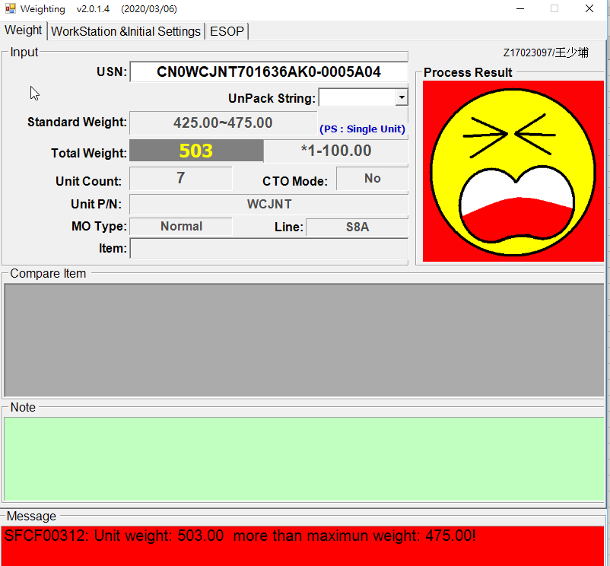

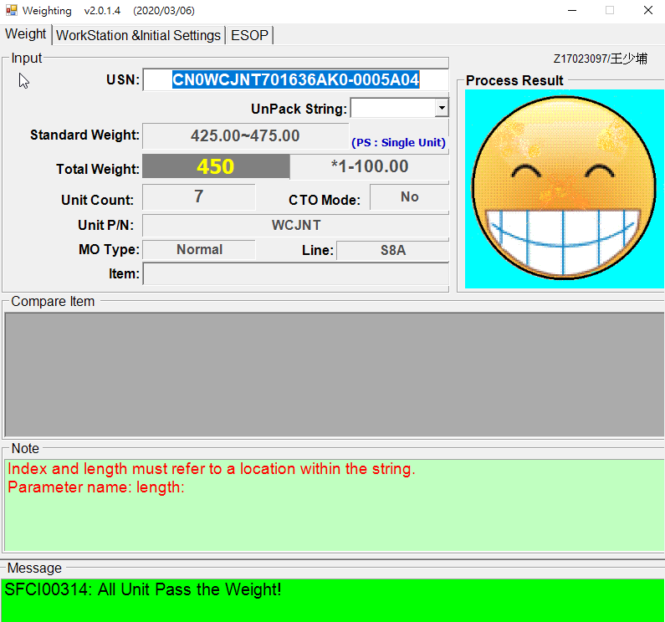

称重成功
综上，测试OK.

